Hoja1
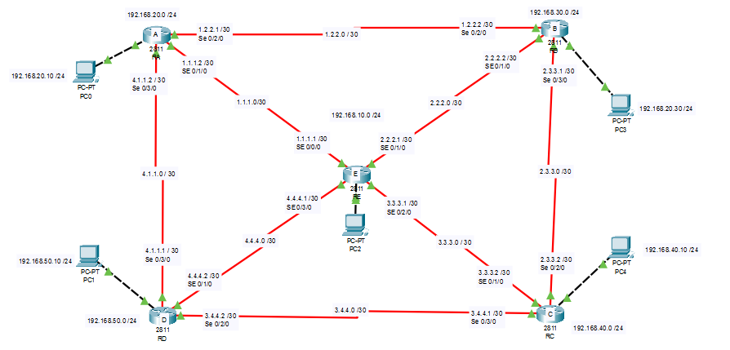
Rutas para el llegar de A a B |  |  |  |  | Rutas para el llegar de B a A |  |  |  |  | Rutas para el llegar de C a A |  |  |  |  | Rutas para llegar de D a A |  |  |  |  | Rutas para llegar de E a A
A | B |  |  |  | B | A |  |  |  | C | E | A |  |  | D | A |  |  |  | E | A
A | E | B |  |  | B | E | A |  |  | C | E | B | A |  | D | E | A |  |  | E | D | A
A | E | C | B |  | B | E | D | A |  | C | E | D | A |  | D | E | B | A |  | E | B | A
A | E | D | C | B | B | E | C | D | A | C | B | A |  |  | D | E | C | B | A | E | C | D | A
A | D | E | B |  | B | C | D | E | A | C | B | E | A |  | D | C | E | A |  | E | C | B | A
A | D | E | C | B | B | C | D | A |  | C | B | E | D | A | D | C | B | A
A | D | C | E | B | B | C | E | A |  | C | D | A |  |  | D | C | E | B | A
 |  |  |  |  | B | C | E | D | A | C | D | E | A |  | D | C | B | E | A
 |  |  |  |  |  |  |  |  |  | C | D | E | B | A

Rutas para llegar de A a D |  |  |  |  | Rutas para llegar de B a E |  |  |  |  | Rutas para el llegar de C a D |  |  |  |  | Rutas para llegar de D a E |  |  |  |  | Rutas para llegar de E a B
A | D |  |  |  | B | E |  |  |  | C | D |  |  |  | D | E |  |  |  | E | B
A | E | D |  |  | B | C | E |  |  | C | E | D |  |  | D | C | E |  |  | E | A | B
A | E | C | D |  | B | C | D | E |  | C | E | A | D |  | D | C | B | E |  | E | C | B
A | E | B | C | D | B | C | D | A | E | C | E | B | A | D | D | C | B | A | E | E | D | A | B
A | B | C | D |  | B | A | E |  |  | C | B | E | D |  | D | A | E |  |  | E | D | C | B
A | B | E | D |  | B | A | D | E |  | C | B | A | D |  | D | A | B | E
A | B | E | C | D | B | A | D | C | E | C | B | E | A | D | D | A | B | C | E
A | B | C | E | D |  |  |  |  |  | C | B | A | E | D

Rutas para llegar de A a E |  |  |  |  | Rutas para llegar de B a C |  |  |  |  | Rutas para llegar de C a B |  |  |  |  | Rutas para llegar de D a C |  |  |  |  | Rutas para llegar de E a C
A | E |  |  |  | B | C |  |  |  | C | B |  |  |  | D | C |  |  |  | E | C
A | B | E |  |  | B | E | C |  |  | C | E | B |  |  | D | E | C |  |  | E | B | C
A | B | C | E |  | B | E | D | C |  | C | E | A | B |  | D | E | B | C |  | E | D | C
A | B | C | D | E | B | E | A | D | C | C | E | D | A | B | D | E | A | B | C | E | A | B | C
A | D | E |  |  | B | A | E | C |  | C | D | E | B |  | D | A | E | C |  | E | A | D | C
A | D | C | E |  | B | A | E | D | C | C | D | E | A | B | D | A | E | B | C
A | D | C | B | E | B | A | D | C |  | C | D | A | E | B | D | A | B | C
 |  |  |  |  |  |  |  |  |  |  |  |  |  |  | D | A | B | E | C

Rutas para llegar de A a C |  |  |  |  | Rutas para llegar de B a D |  |  |  |  | Rutas para llegar de C a E |  |  |  |  | Rutas para llegar de D a B |  |  |  |  | Rutas para llegar de E a D
A | D | C |  |  | B | E | D |  |  | C | E |  |  |  | D | A | B |  |  | E | D
A | D | E | C |  | B | E | A | D |  | C | D | E |  |  | D | A | E | B |  | E | A | D
A | E | C |  |  | B | E | C | D |  | C | D | A | E |  | D | A | E | C | D | E | C | D
A | E | D | C |  | B | A | D |  |  | C | D | A | B | E | D | E | B |  |  | E | B | A | D
A | E | B | C |  | B | A | E | D |  | C | B | E |  |  | D | E | A | B |  | E | B | C | D
A | B | C |  |  | B | A | E | C | D | C | B | A | E |  | D | E | C | B
A | B | E | C |  | B | C | D |  |  | C | B | A | D | E | D | C | B
A | B | E | D | C | B | C | E | D |  |  |  |  |  |  | D | C | E | B
 |  |  |  |  | B | C | E | A | D |  |  |  |  |  | D | C | E | A | B

